（地域）表１
1)
1)
1)
1)
1)
1)
1)
1)
1)
1)
1)
1)
1)
1)
1)
1)
1)
1)
1)
1)
1)
1)
1)
1)
1)
1)
1)
1)
1)
1)
1)
1)
1)
1)
1)
1)
1)
1)
1)
1)
1)
1)
1)
1)
表１ 妊娠週（月）数別妊娠届出者数の年次推移
 | （単位：人）
 |  |  | 平成26年度 (2014) |  | 27年度 ('15) |  | 28年度 ('16) |  | 29年度 ('17) |  | 30年度 ('18)
 |  |  |  | 構成割合 (%) |  | 構成割合 (%) |  | 構成割合 (%) |  | 構成割合 (%) |  | 構成割合 (%)
 | 総 数 |  | 1076109 | 100.0 | 1053444 | 100.0 | 1008985 | 100.0 | 986003 | 100.0 | 933586 | 100.0
 | 妊娠週（月）数 | 満11週以内 (第3月以内) | 989201 | 91.9 | 971189 | 92.2 | 934094 | 92.6 | 916723 | 93.0 | 871297 | 93.3
 |  | 満12～19週 (第4～5月) | 67022 | 6.2 | 62790 | 6.0 | 57535 | 5.7 | 52823 | 5.4 | 47181 | 5.1
 |  | 満20～27週 (第6～7月) | 8263 | 0.8 | 8124 | 0.8 | 7449 | 0.7 | 7138 | 0.7 | 6843 | 0.7
 |  | 満28週～分娩まで (第8月～分娩まで) | 4413 | 0.4 | 4169 | 0.4 | 3958 | 0.4 | 3852 | 0.4 | 3833 | 0.4
 |  | 分娩後 | 2477 | 0.2 | 2614 | 0.2 | 2840 | 0.3 | 2115 | 0.2 | 1987 | 0.2
 |  | 不 詳 | 4733 | 0.4 | 4558 | 0.4 | 3109 | 0.3 | 3352 | 0.3 | 2445 | 0.3

（地域）表４
表４ 幼児の健康診査の年次推移
 | （単位：人）
 |  |  |  | 平成26年度 | 27年度 | 28年度 | 29年度 | 30年度
 |  |  |  | (2014) | ( '15) | ( '16) | ( '17) | ( '18)
2)
 | 幼 児 | １歳 ６か月児 | 一般健康診査受診実人員 | 1004202 | 1008449 | 1008405 | 978831 | 952991
 |  |  | 受 診 率 (%) | 95.5 | 95.7 | 96.4 | 96.2 | 96.5
 |  |  | 精密健康診査受診実人員 | 14395 | 15058 | 14916 | 15445 | 15090
2)
 |  | ３歳児 | 一般健康診査受診実人員 | 1009176 | 1017584 | 1000319 | 984233 | 996606
 |  |  | 受 診 率 (%) | 94.1 | 94.3 | 95.1 | 95.2 | 95.9
 |  |  | 精密健康診査受診実人員 | 53988 | 57191 | 59734 | 63144 | 65477
1)
1)
2)
 |  | ４～６歳児 | 一般健康診査受診実人員 | 46423 | 50483 | 42420 | 42710 | 44131
 |  |  | 受 診 率 (%) | 79.7 | 81.3 | 80.2 | 81.3 | 81.8
 |  |  | 精密健康診査受診実人員 | 2748 | 3034 | 2179 | 2219 | 1494
1)
1)
 |  | その他 | 一般健康診査受診実人員 | 61475 | 60701 | 54268 | 57819 | 56466
 |  |  | 精密健康診査受診実人員 | 1009 | 846 | 953 | 1016 | 1292
 | 注：1)「４～６歳児」及び「その他」については法定外の健康診査である。 2)受診率＝(一般健康診査受診実人員／健康診査対象人員)×100（計数が不詳の市区町村を除いた値である。）

（地域）表６
表６ 妊産婦・乳幼児訪問指導の年次推移
 | （単位：人）
 |  | 被 指 導 実 人 員
 |  | 平成26年度 | 27年度 | 28年度 | 29年度 | 30年度
 |  | (2014) | ( '15) | ( '16) | ( '17) | ( '18)
 | 妊 婦 | 25139 | 27242 | 33038 | 34350 | 39039
 | 産 婦 | 706359 | 738063 | 736087 | 732888 | 732955
1)
 | 新 生 児 | 243954 | 257914 | 244852 | 240517 | 223532
 | 未 熟 児 | 54277 | 53279 | 51110 | 49362 | 47003
2)
 | 乳 児 | 562942 | 586257 | 598770 | 582301 | 592874
 | 幼 児 | 166541 | 163719 | 157198 | 155148 | 149587
 | 注：1)「新生児」は未熟児を除く。 2)「乳児」は新生児・未熟児を除く。

（地域）表８
表８ 健康増進関係事業の指導対象区分別の指導内容

2)
1)
2)
 | （単位：人） |  |  |  |  |  | 平成30(2018)年度
 |  |  | 被 指 導 延 人 員
 |  |  | 総 数
 |  |  |  | 妊産婦 | 乳幼児 | 20歳未満 | 20歳以上
 | 総 数 |  | 7795924 | 550121 | 3049106 | 436695 | 3760002
 |  | 栄養指導 | 4980038 | 275303 | 2952966 | 255235 | 1496534
 |  | 運動指導 | 1665490 | 36610 | ・ | 32331 | 1596549
 |  | 休養指導 | 110345 | 51753 | ・ | 6589 | 52003
 |  | 禁煙指導 | 355768 | 118860 | ・ | 85774 | 151134
 |  | そ の 他 | 684283 | 67595 | 96140 | 56766 | 463782
 | 注：1)「20歳未満」は妊産婦・乳幼児を除く。 2)「20歳以上」は妊産婦を除く。

（地域）表９
検診・保健指導
延人員 1)
表９ 歯科健診・保健指導等の年次推移
 | （単位：人）
 |  | 被 指 導 等 延 人 員
 |  | 平成26年度 | 27年度 | 28年度 | 29年度 | 30年度
 |  | (2014) | ( '15) | ( '16) | ( '17) | ( '18)
 | 歯科健診・保健指導 | 4856845 | 4881818 | 4869985 | 4969047 | 4874539
 | 予 防 処 置 | 2485340 | 2599841 | 2076583 | 2077986 | 2127767
 | 治 療 | 16779 | 14219 | 14159 | 13285 | 12028
 | 注：訪問によるものを除く。

（地域）表10
表10 精神保健福祉の相談等の年次推移
 | （単位：人）
 |  | 相 談 等 延 人 員
 |  | 平成26年度 | 27年度 | 28年度 | 29年度 | 30年度
 |  | (2014) | ( '15) | ( '16) | ( '17) | ( '18)
1)
 | 相 談 | 924406 | 874035 | 895272 | 892688 | 897236
 | デ イ ・ ケ ア | 115278 | 102094 | 94180 | 82712 | 77027
 | 訪 問 指 導 | 357757 | 356144 | 355544 | 348615 | 354721
 | 電 話 相 談 | 1437652 | 1487976 | 1499772 | 1518028 | 1578041
 | メ ー ル 相 談 | 14772 | 16210 | 18427 | 18372 | 19026
 | 注：1)「相談」とは、保健所及び市区町村の窓口で相談を受けた者である。

（地域）表11
表11 精神保健福祉の相談内容の年次推移
 | （単位：人）
 |  |  |  | 延 人 員
 |  |  |  | 平成26年度 | 27年度 | 28年度 | 29年度 | 30年度
1)
 |  |  |  | (2014) | ( '15) | ( '16) | ( '17) | ( '18)
 | 相 談 |  |  | 924406 | 874035 | 895272 | 892688 | 897236
 | 内 容 | 老人精神保健 |  | 41169 | 40096 | 43342 | 43302 | 45070
 |  | 社会復帰 |  | 254714 | 240219 | 247402 | 248823 | 260962
 |  | アルコール |  | 33841 | 32321 | 35094 | 33646 | 35246
 |  | 薬物 |  | 7357 | 5728 | 6534 | 6003 | 5854
 |  | ギャンブル |  | 2095 | 2497 | 2443 | 2817 | 3446
 |  | 思春期 |  | 21552 | 19013 | 22220 | 20666 | 23500
 |  | 心の健康づくり |  | 159440 | 130951 | 129635 | 137260 | 148885
 |  | 摂食障害 |  | 3860 | 2964 | 3077 | 2816 | 3320
 |  | てんかん |  | … | 3546 | 4029 | 4165 | 4692
 |  | その他 |  | 400378 | 396700 | 401496 | 393190 | 366261
2)
 | （再掲） | ひきこもり |  | 33472 | 35321 | 35279 | 35710 | 37232
 |  | 自殺関連 |  | 17842 | 18069 | 19406 | 20697 | 21167
 |  |  | 遺族 | 1420 | 1461 | 1480 | 1710 | 1435
 |  | 犯罪被害 |  | 762 | 631 | 567 | 585 | 602
 |  | 災害 |  | 1844 | 2534 | 1809 | 1561 | 1482
 | 注：1)「相談」とは、保健所及び市区町村の窓口で相談を受けた者である。 2)「ひきこもり」～「災害」は「老人精神保健」～「その他」の再掲である。

（地域）表12
表12 エイズに関する相談・検査及び衛生教育の年次推移
 | （単位：件）
 |  |  |  |  | 平成26年度 | 27年度 | 28年度 | 29年度 | 30年度
 |  |  |  |  | (2014) | ( '15) | ( '16) | ( '17) | ( '18)
 | 相 談 件 数 | 電 話 相 談 |  |  | 44003 | 41888 | 37410 | 37340 | 41113
 |  | 来 所 相 談 |  |  | 73377 | 64014 | 62305 | 65158 | 71490
1)
 | ＨＩＶ抗体検査の ための採血件数 | スクリーニング検査 |  |  | 111774 | 99696 | 92223 | 94533 | 107598
 |  |  | 確 認 検 査 |  | 553 | 538 | 513 | 573 | 535
 |  |  |  | 陽 性 件 数 | 298 | 302 | 275 | 250 | 243
2)
 |  |  |  | 陽性であった 割 合 (%) | 0.27 | 0.30 | 0.30 | 0.26 | 0.23

 | 注：1)「確認検査」とは、スクリーニング検査でＨＩＶ抗体反応が陽性・疑陽性であった者に対して行う検査である。 2)陽性であった割合＝（確認検査の陽性件数／スクリーニング検査件数）×100

（地域）表13
表13 定期の予防接種の接種者数の年次推移
 | （単位：人）
 |  |  |  |  | 平成26年度 | 27年度 | 28年度 | 29年度 | 30年度
 |  |  |  |  | (2014) | ( '15) | ( '16) | ( '17) | ( '18)
 | 沈降精製百日せき ジフテリア破傷風 混合ワクチン （ＤＰＴ） | 第１期 | 初回接種 | 第１回 | 4274 | 517 | 33 | 226 | 545
 |  |  |  | 第２回 | 7466 | 704 | 45 | 222 | 535
 |  |  |  | 第３回 | 13440 | 1256 | 94 | 237 | 566
 |  |  | 追加接種 |  | 223219 | 8795 | 480 | 259 | 333
 | 沈降ジフテリア破傷風 混合トキソイド（ＤＴ） | 第１期 | 初回接種 | 第１回 | 25 | 31 | 22 | 14 | 15
 |  |  |  | 第２回 | 40 | 28 | 30 | 10 | 6
 |  |  | 追加接種 |  | 180 | 140 | 97 | 28 | 15
 |  | 第２期 |  |  | 835189 | 794328 | 819481 | 816945 | 848832
 | 不活化ポリオワクチン （ＩＰＶ） | 初回接種 | 第１回 |  | 23830 | 6546 | 3398 | 1511 | 486
 |  |  | 第２回 |  | 58598 | 19826 | 10068 | 4922 | 1535
 |  |  | 第３回 |  | 77086 | 29627 | 16427 | 8877 | 2775
 |  | 追加接種 |  |  | 474501 | 103418 | 52618 | 32340 | 11898
 | 沈降精製百日せき ジフテリア破傷風 不活化ポリオ混合ワクチン （ＤＰＴ－ＩＰＶ） | 第１期 | 初回接種 | 第１回 | 1016862 | 1011542 | 990279 | 948790 | 899624
1)
 |  |  |  | 第２回 | 1016018 | 1014067 | 995642 | 953153 | 906388
 |  |  |  | 第３回 | 1016195 | 1019899 | 1000372 | 956067 | 911094
 |  |  | 追加接種 |  | 887490 | 989131 | 1030515 | 992716 | 941384
 | 日本脳炎ワクチン | 第１期 | 初回接種 | 第１回 | 1176000 | 1058934 | 1281160 | 1189376 | 1206295
 |  |  |  | 第２回 | 1136779 | 1041164 | 1231550 | 1165250 | 1198094
 |  |  | 追加接種 |  | 1204320 | 1026416 | 1023443 | 1127679 | 1199217
 |  | 第２期 |  |  | 593463 | 642397 | 901490 | 1001971 | 1166513
 | ヒブワクチン | 第１回 |  |  | 1044911 | 1017920 | 987725 | 952806 | 894959
 |  | 第２回 |  |  | 1007976 | 1008902 | 982730 | 944599 | 896345
 |  | 第３回 |  |  | 1048523 | 1021053 | 997243 | 940973 | 896866
 |  | 第４回 |  |  | 1005727 | 973293 | 986327 | 965721 | 914777
 | 小児用肺炎球菌ワクチン | 第１回 |  |  | 1052880 | 1020898 | 989680 | 953458 | 897159
 |  | 第２回 |  |  | 1018263 | 1012724 | 986225 | 947072 | 899530
 |  | 第３回 |  |  | 1045979 | 1023026 | 999937 | 943657 | 900018
 |  | 第４回 |  |  | 973348 | 979333 | 995444 | 963141 | 913985
 | 子宮頸がん予防ワクチン | 第１回 |  |  | 3895 | 2711 | 1834 | 3347 | 6810
 |  | 第２回 |  |  | 4172 | 2669 | 1805 | 2666 | 5746
 |  | 第３回 |  |  | 6238 | 2805 | 1782 | 1847 | 4184
2)
 | 水痘ワクチン | 第１回 |  |  | 1553027 | 1040930 | 1010521 | 973691 | 932471
 |  | 第２回 |  |  | 481990 | 1060742 | 881478 | 879423 | 855983
3)
 | Ｂ型肝炎ワクチン | 第１回 |  |  | ・ | ・ | 727485 | 944443 | 889559
 |  | 第２回 |  |  | ・ | ・ | 638610 | 938761 | 891754
 |  | 第３回 |  |  | ・ | ・ | 201749 | 960881 | 869340
4)
 | 麻しん・風しんワクチン | 第１期 |  |  | 1007529 | 981521 | 994259 | 961342 | 922446
 |  | 第２期 |  |  | 1017508 | 997545 | 1001129 | 989751 | 956935
6)
 | BCGワクチン | 総 数 |  |  | 996844 | 1003475 | 988723 | 946852 | 898837
 |  | ５月未満 |  |  | 92053 | 78276 | 60817 | 69591 | 50936
 |  | ５月以上１歳未満 |  |  | 873640 | 903422 | 907867 | 877261 | 847901
6)
 | インフルエンザワクチン | 総 数 |  |  | 16730347 | 17239503 | 17386306 | 16978015 | 17087513
 |  | 60歳以上65歳未満 |  |  | 34243 | 31341 | 29354 | 27908 | 26237
 |  | 65歳以上 |  |  | 16696104 | 17096694 | 17223025 | 16950107 | 17061276
 | 成人用肺炎球菌 ワクチン | 総 数 |  |  | 2871593 | 2446852 | 2784050 | 2827741 | 2629122
 |  | 60歳以上65歳未満 |  |  | 11260 | 3634 | 2860 | 8660 | 3410
 |  | 65歳相当 |  |  | 903804 | 749073 | 736802 | 702223 | 635673
5)
6)
 |  | 70歳相当 |  |  | 624406 | 441240 | 670773 | 866233 | 812371
 |  | 75歳相当 |  |  | 492306 | 492203 | 574497 | 548987 | 548840
 |  | 80歳相当 |  |  | 357483 | 330513 | 343779 | 354924 | 297224
 |  | 85歳相当 |  |  | 216844 | 192150 | 201398 | 210155 | 193538
 |  | 90歳相当 |  |  | 105300 | 94627 | 98610 | 98546 | 99676
 |  | 95歳相当 |  |  | 31949 | 29487 | 31049 | 32283 | 32888
 |  | 100歳相当 |  |  | 6157 | 5178 | 5700 | 5730 | 5502
 |  | 101歳以上 |  |  | 8298 | ・ | ・ | ・ | ・
 | 注：1)ジフテリア、百日せき、急性灰白髄炎及び破傷風について同時に行う第１期の予防接種は、「沈降精製百日せきジフテリア破傷風不活化ポリオ混合ワクチン」を使用する。
 | 2)「水痘ワクチン」は、生後12月から生後36月に至るまでの間にある者を対象として平成26年10月1日より定期接種が開始された。
 | 平成26年10月1日から平成27年3月31日までに限り、特例措置として生後36月に至った日の翌日から生後60月に至るまでの間にある者も定期接種の対象となった。
 | 水痘ワクチンの特例措置の対象者の接種回数は１回である。
 | 3)「Ｂ型肝炎ワクチン」は、平成28年10月1日より定期接種が開始された。
 | 4)「麻しん・風しんワクチン」は、「麻しん風しん混合ワクチン」、「麻しんワクチン」、「風しんワクチン」を合わせたものである。
 | 5)「成人用肺炎球菌ワクチン」は、平成26年10月1日より定期接種が開始された。60歳以上65歳未満の対象者は、心臓、腎臓、呼吸器の機能に自己の身辺の日常生活活動が極度に制限
 | される程度の障害やヒト免疫不全ウイルスによる免疫の機能に日常生活がほとんど不可能な程度の障害がある者である。
 | 「101歳以上」の者への定期接種は、平成26年度限りの特例措置である。
 | 6)年齢階級別の計数が不詳の市区町村があるため、総数と年齢階級別の計が一致しない場合がある。

（地域）表14
表14 職種別にみた常勤職員数の年次推移
 | （単位：人） |  |  |  |  |  |  | 各年度末現在
 |  |  | 平成28年度 (2016) | 29年度 ( '17) | 30年度 ( '18)
1)
 |  |  |  |  |  | 都道府県が 設置する 保健所 | 政令市・ 特別区 | 政令市・ 特別区 以外の 市町村

 | 合 計 |  | 54874 | 54967 | 55619 | 13441 | 20750 | 21428
 |  | 医 師 | 883 | 891 | 907 | 417 | 420 | 70
 |  | 歯科医師 | 131 | 125 | 123 | 44 | 55 | 24
 |  | 獣医師 | 2521 | 2488 | 2463 | 1255 | 1203 | 5
 |  | 薬剤師 | 3071 | 3077 | 3186 | 1738 | 1434 | 14
 |  | 理学療法士 | 149 | 145 | 145 | 22 | 43 | 80
 |  | 作業療法士 | 98 | 103 | 101 | 23 | 35 | 43
 |  | 歯科衛生士 | 706 | 704 | 699 | 94 | 306 | 299
 |  | 診療放射線技師 | 501 | 484 | 471 | 250 | 202 | 19
 |  | 診療エックス線技師 | 11 | 3 | 4 | 1 | 2 | 1
 |  | 臨床検査技師 | 710 | 693 | 701 | 486 | 209 | 6
 |  | 衛生検査技師 | 56 | 50 | 44 | 8 | 36 | -
 |  | 管理栄養士 | 3306 | 3440 | 3542 | 673 | 835 | 2034
 |  | 栄養士 | 480 | 403 | 332 | 15 | 41 | 276
 |  | 保健師 | 25624 | 25993 | 26342 | 3637 | 7512 | 15193
 |  | 助産師 | 143 | 151 | 175 | 12 | 51 | 112
 |  | 看護師 | 743 | 757 | 726 | 38 | 166 | 522
 |  | 准看護師 | 116 | 94 | 89 | 2 | 5 | 82
2)
 |  | その他 | 15625 | 15366 | 15569 | 4726 | 8195 | 2648
 | ＜ 再 掲 ＞
 |  | 精神保健福祉士 | 968 | 893 | 929 | 354 | 390 | 185
 |  | 精神保健福祉相談員 | 1308 | 1286 | 1203 | 706 | 485 | 12
 |  | 栄養指導員 | 1108 | 1124 | 1062 | 639 | 422 | 1
 |  | 食品衛生監視員 | 5673 | 5730 | 5758 | 2942 | 2816 | -
 |  | 環境衛生監視員 | 4870 | 4930 | 5104 | 2855 | 2249 | -
 |  | 医療監視員 | 8860 | 8930 | 9076 | 6433 | 2643 | -
 | 注：1)「政令市・特別区」には、設置する保健所を含む。 2)「精神保健福祉士～医療監視員」は、「医師～その他」の再掲である。

（地域）表15
表15 都道府県別にみた常勤保健師数

1)
2)
 | （単位：人） |  |  |  |  | 平成30(2018)年度末現在
 |  |  | 常勤 保健師数 | 常勤保健師数 （人口10万対）
 |  |  |  | 総 数 | 政令市・ 特別区 | 政令市・ 特別区以外

 |  | 全 国 | 26342 | 20.7 | 12.7 | 27.6
 |  | 北海道 | 1513 | 28.5 | 11.2 | 46.1
 |  | 青 森 | 414 | 32.0 | 15.0 | 43.3
 |  | 岩 手 | 398 | 31.8 | 13.8 | 37.3
 |  | 宮 城 | 580 | 25.2 | 11.1 | 37.2
 |  | 秋 田 | 314 | 31.4 | 12.6 | 39.8
 |  | 山 形 | 334 | 30.5 | ・ | 30.5
 |  | 福 島 | 599 | 31.5 | 17.2 | 45.1
 |  | 茨 城 | 598 | 20.4 | ・ | 20.4
 |  | 栃 木 | 447 | 22.6 | 13.2 | 26.0
 |  | 群 馬 | 463 | 23.4 | 18.4 | 26.2
 |  | 埼 玉 | 1097 | 14.9 | 13.0 | 15.8
 |  | 千 葉 | 1053 | 16.7 | 11.8 | 19.0
 |  | 東 京 | 1656 | 12.1 | 11.4 | 14.2
 |  | 神奈川 | 1050 | 11.4 | 9.7 | 16.9
 |  | 新 潟 | 677 | 30.0 | 17.5 | 36.7
 |  | 富 山 | 284 | 26.7 | 18.9 | 31.7
 |  | 石 川 | 277 | 24.2 | 12.1 | 32.1
 |  | 福 井 | 196 | 24.9 | ・ | 24.9
 |  | 山 梨 | 296 | 35.5 | ・ | 35.5
 |  | 長 野 | 729 | 34.7 | 18.0 | 38.3
 |  | 岐 阜 | 524 | 25.6 | 17.8 | 27.6
 |  | 静 岡 | 751 | 20.2 | 15.3 | 23.4
 |  | 愛 知 | 1219 | 16.1 | 12.1 | 19.5
 |  | 三 重 | 387 | 21.2 | 10.6 | 23.4
 |  | 滋 賀 | 368 | 25.9 | 15.2 | 29.3
 |  | 京 都 | 649 | 25.4 | 19.5 | 32.6
 |  | 大 阪 | 1276 | 14.4 | 12.0 | 18.3
 |  | 兵 庫 | 915 | 16.4 | 11.5 | 23.8
 |  | 奈 良 | 335 | 24.6 | 11.5 | 29.2
 |  | 和歌山 | 346 | 35.9 | 14.9 | 48.8
 |  | 鳥 取 | 189 | 33.4 | 29.2 | 35.5
 |  | 島 根 | 301 | 43.9 | 25.1 | 51.7
 |  | 岡 山 | 556 | 29.1 | 18.1 | 47.2
 |  | 広 島 | 506 | 17.8 | 11.6 | 30.3
 |  | 山 口 | 346 | 25.0 | 21.2 | 25.9
 |  | 徳 島 | 234 | 31.2 | ・ | 31.2
 |  | 香 川 | 249 | 25.2 | 13.8 | 34.0
 |  | 愛 媛 | 381 | 27.6 | 11.1 | 37.3
 |  | 高 知 | 287 | 40.0 | 12.4 | 63.5
 |  | 福 岡 | 945 | 18.4 | 13.4 | 25.0
 |  | 佐 賀 | 251 | 30.3 | ・ | 30.3
 |  | 長 崎 | 359 | 26.3 | 14.1 | 38.2
 |  | 熊 本 | 498 | 28.0 | 13.5 | 38.1
 |  | 大 分 | 354 | 30.5 | 16.3 | 40.5
 |  | 宮 崎 | 316 | 28.6 | 13.1 | 37.5
 |  | 鹿児島 | 464 | 28.2 | 11.9 | 37.7
 |  | 沖 縄 | 361 | 24.5 | 10.2 | 28.4
 | 注：1)「常勤保健師数（人口10万対）」は、総務省「住民基本台帳に基づく人口、 人口動態及び世帯数（平成31年１月１日現在）」により算出した。 2)「政令市・特別区」には、設置する保健所を含む。

（地域）図１
図１ 都道府県別にみた常勤保健師数（人口10万対）
 | 平成30(2018)年度末現在
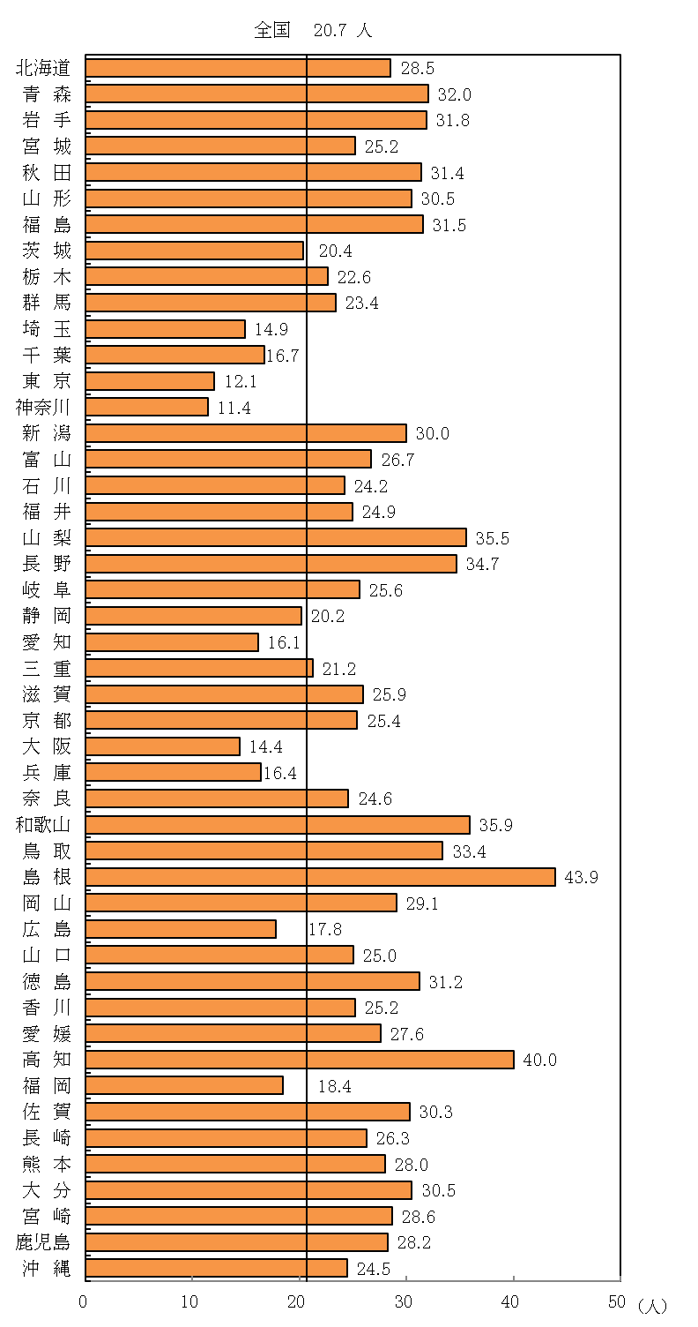

注：「常勤保健師数（人口10万対）」は、総務省「住民基本台帳に基づく人口、 人口動態及び世帯数（平成31年１月１日現在）」により算出した。

(健康)表３
表３ 歯周疾患検診・骨粗鬆症検診の実施状況

1)
 | （単位：人） |  |  |  |  |  |  |  |  | 平成30(2018)年度
 |  |  |  | 受診者数 | 指 導 区 分
 |  |  |  |  | 要精検者 |  | 要指導者 |  | 異常認めず
 |  |  |  |  |  | 受診者数 に占める 割合(%) |  | 受診者数 に占める 割合(%) |  | 受診者数 に占める 割合(%)
 | 歯周疾患検診 | 総 数 |  | 350633 | 238086 | 67.9 | 73560 | 21.0 | 35981 | 10.3
 |  |  | 40 歳 | 80233 | 50525 | 63.0 | 19963 | 24.9 | 8862 | 11.0
 |  |  | 50 歳 | 76185 | 51248 | 67.3 | 17340 | 22.8 | 7568 | 9.9
 |  |  | 60 歳 | 73193 | 51198 | 69.9 | 14949 | 20.4 | 7008 | 9.6
 |  |  | 70 歳 | 121022 | 85115 | 70.3 | 21308 | 17.6 | 12543 | 10.4
 | 骨粗鬆症検診 | 総 数 |  | 335253 | 54528 | 16.3 | 95666 | 28.5 | 184909 | 55.2
2)
 |  |  | 40 歳 | 34010 | 721 | 2.1 | 4079 | 12.0 | 29182 | 85.8
 |  |  | 45 歳 | 30038 | 671 | 2.2 | 3606 | 12.0 | 25743 | 85.7
 |  |  | 50 歳 | 39353 | 1314 | 3.3 | 5527 | 14.0 | 32488 | 82.6
 |  |  | 55 歳 | 37786 | 3191 | 8.4 | 9505 | 25.2 | 25070 | 66.3
 |  |  | 60 歳 | 47116 | 7743 | 16.4 | 16581 | 35.2 | 22789 | 48.4
 |  |  | 65 歳 | 61058 | 14431 | 23.6 | 23586 | 38.6 | 23019 | 37.7
 |  |  | 70 歳 | 85892 | 26457 | 30.8 | 32782 | 38.2 | 26618 | 31.0
 | 注：1)指導区分の計数が不詳の市区町村があるため、受診者数と指導区分の計が一致しない。 2)「骨粗鬆症検診」の対象者は女性である。

(健康)表４
表４ 歯周疾患検診・骨粗鬆症検診の実施市区町村数及び検診実施率の年次推移

2)
 |  | 歯周疾患検診 |  |  |  |  | 骨粗鬆症検診
 |  | 平成26年度 | 27年度 | 28年度 | 29年度 | 30年度 | 平成26年度 | 27年度 | 28年度 | 29年度 | 30年度
 |  | (2014) | ( '15) | ( '16) | ( '17) | ( '18) | (2014) | ( '15) | ( '16) | ( '17) | ( '18)
1)
 | 実施市区町村数 | 1049 | 1064 | 1121 | 1181 | 1261 | 1084 | 1076 | 1082 | 1085 | 1087
 | 検診実施率（%） | 60.4 | 61.3 | 64.5 | 68.0 | 72.6 | 62.4 | 61.9 | 62.3 | 62.5 | 62.6
 | 全国市区町村数 | 1737 | 1737 | 1737 | 1737 | 1737 | 1737 | 1737 | 1737 | 1737 | 1737
 | 注：1)検診実施率＝（実施市区町村数／全国市区町村数）×100 2)「骨粗鬆症検診」の対象者は女性である。

(健康)図１
図１ 集団健康教育の実施状況
 |  | 平成30(2018)年度
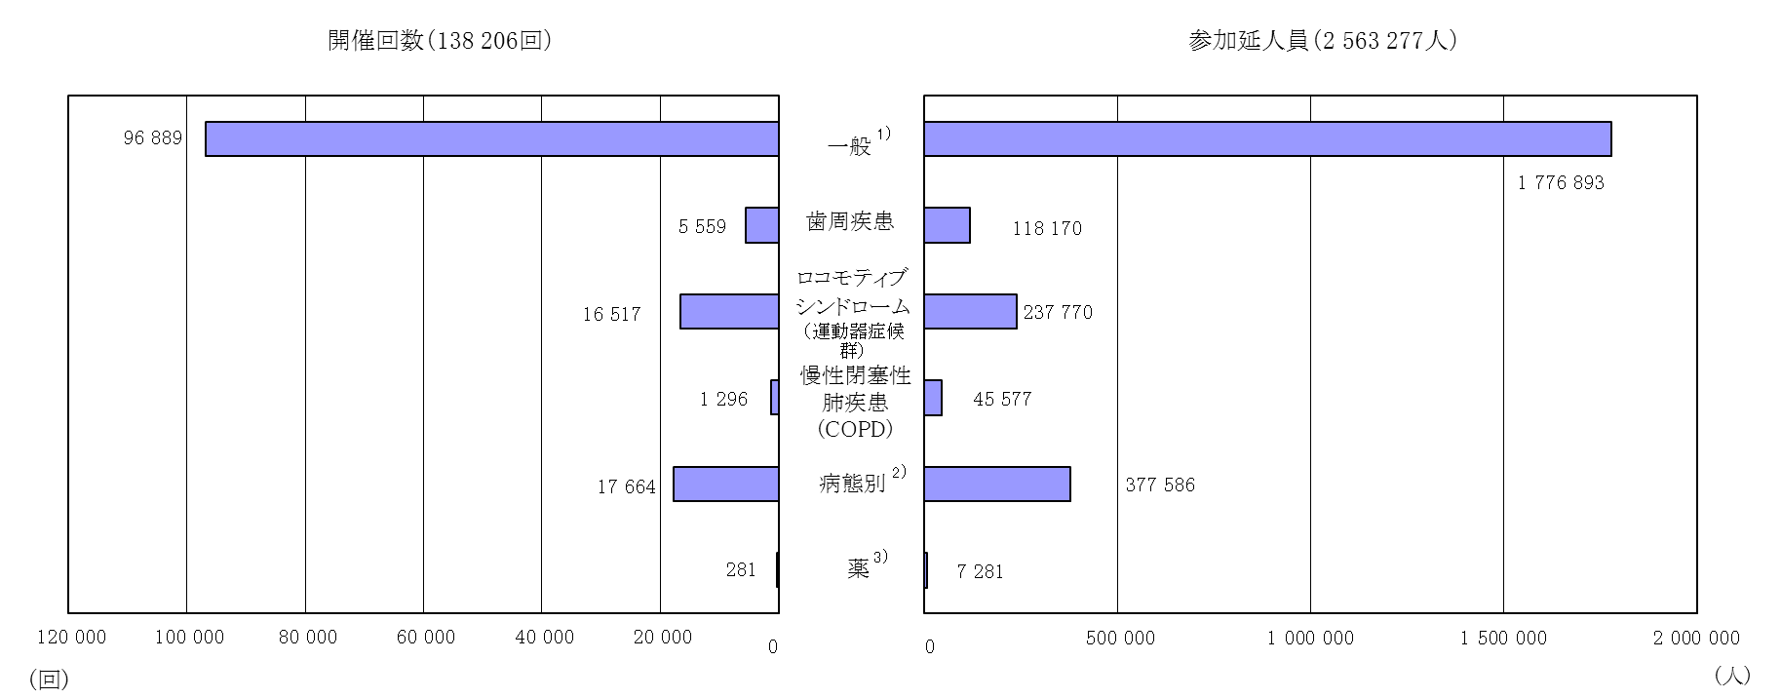

 | 注：1)「一般」とは、生活習慣病の予防のための日常生活上の心得、健康増進の方法、食生活の在り方等健康に必要な事項の教育をいう。
 | 2)「病態別」とは、肥満、高血圧、心臓病等と個人の生活習慣との関係及び健康的な生活習慣の形成についての教育をいう。
 | 3)「薬」とは、薬の保管、適正な服用方法等に関する留意事項、薬の作用・副作用の発現に関する知識の教育をいう。

(健康)表５
表５ 健康相談の年次推移
 | （単位：人）
 |  |  |  | 被 指 導 延 人 員
 |  |  |  | 平成26年度 | 27年度 | 28年度 | 29年度 | 30年度
 |  |  |  | (2014) | ( '15) | ( '16) | ( '17) | ( '18)
 | 総数 |  |  | 1390990 | 1336561 | 1296383 | 1239899 | 1171722
 |  | 重点健康相談 | 総数 | 504815 | 506695 | 479158 | 456955 | 424630
 |  |  | 高血圧 | 80841 | 75192 | 79985 | 72065 | 63707
 |  |  | 脂質異常症 | 24897 | 25287 | 23224 | 23033 | 21315
 |  |  | 糖尿病 | 28549 | 29437 | 34186 | 34204 | 34361
 |  |  | 歯周疾患 | 80584 | 83311 | 77346 | 73050 | 68835
 |  |  | 骨粗鬆症 | 100515 | 102284 | 96192 | 93220 | 85777
1)
 |  |  | 女性の健康 | 18394 | 19728 | 19859 | 21795 | 18390
 |  |  | 病態別 | 171035 | 171456 | 148366 | 139588 | 132245
 |  | 総合健康相談 |  | 886175 | 829866 | 817225 | 782944 | 747092
 | 注:1)「病態別」とは、重点健康相談の「高血圧」から「女性の健康」を除く、肥満、心臓病等の病態別に、個人の食生活その他の生活習慣を勘案して 行う相談指導等をいう。

(健康)図２
 | 0
図２ 訪問指導の対象者別にみた被訪問指導実人員
 |  | 平成30(2018)年度
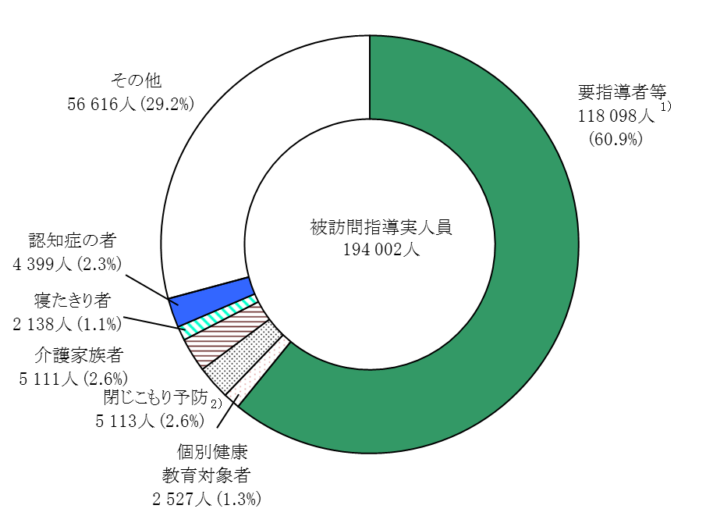

 | 注：1)「要指導者等」とは、生活習慣病改善のための指導が必要な者をいう。
 | 2)「閉じこもり予防」とは、介護予防の観点から支援が必要な者で、健康管理上訪問指導が必要と認められた者をいう。

(健康)表６
表６ がん検診受診者数及び受診率

 | （単位：人） |  |  |  |  |  | 平成30(2018)年度
 |  |  | 胃 が ん | 肺 が ん | 大腸がん | 子宮頸がん | 乳 が ん

1)
1)
 | 受診者数 | (人) | 1766448 | 3686194 | 4181664 | 3632852 | 2412810
 | 受 診 率 | (％) | 8.1 | 7.1 | 8.1 | 16.0 | 17.2
 | 注：「がん対策推進基本計画」（平成24年6月8日閣議決定）及び「がん予防重点健康教育及びがん検診実施のための指針」（平成20年 3月31日健康局長通知別添）に基づき、がん検診の受診率の算定対象年齢を40歳から69歳（「胃がん」は50歳から69歳、「子宮 頸がん」は20歳から69歳）までとした。「受診者数」及び「受診率」については、「Ⅳ 用語の解説」26、27頁「がん検診」 及び「がん検診受診率」参照。
 | 1)受診率は、対象者数等の計数が不詳の市区町村を除いた値である。

(健康)表７
表７ 市区町村におけるがん検診受診率の分布状況

1)
 |  |  |  |  |  |  |  | 平成30(2018)年度
 |  | 全国 市区町村数 | がん検診受診率別市区町村数
 |  |  | 0～10%未満 | 10～20%未満 | 20～30%未満 | 30～40%未満 | 40～50%未満 | 50%以上
 | 胃 が ん | 1737 | 763 | 719 | 167 | 30 | 5 | 2
 | 肺 が ん | 1737 | 833 | 689 | 179 | 25 | 6 | 4
 | 大腸がん | 1737 | 791 | 793 | 131 | 20 | 2 | -
 | 子宮頸がん | 1737 | 141 | 871 | 549 | 130 | 15 | 5
 | 乳 が ん | 1737 | 46 | 703 | 620 | 255 | 65 | 14
 | 注：「がん対策推進基本計画」（平成24年6月8日閣議決定）及び「がん予防重点健康教育及びがん検診実施のための指針」（平成20年3月31日健康 局長通知別添）に基づき、がん検診の受診率の算定対象年齢を40歳から69歳（「胃がん」は50歳から69歳、「子宮頸がん」は20歳から69歳）まで とした。「受診率」については、「Ⅳ 用語の解説」27頁「がん検診受診率」参照。 1)「全国市区町村数」にはがん検診受診率が不詳の市区町村を含む。

(健康)図３
図３ 市区町村におけるがん検診受診率の分布状況
 |  | 平成30(2018)年度
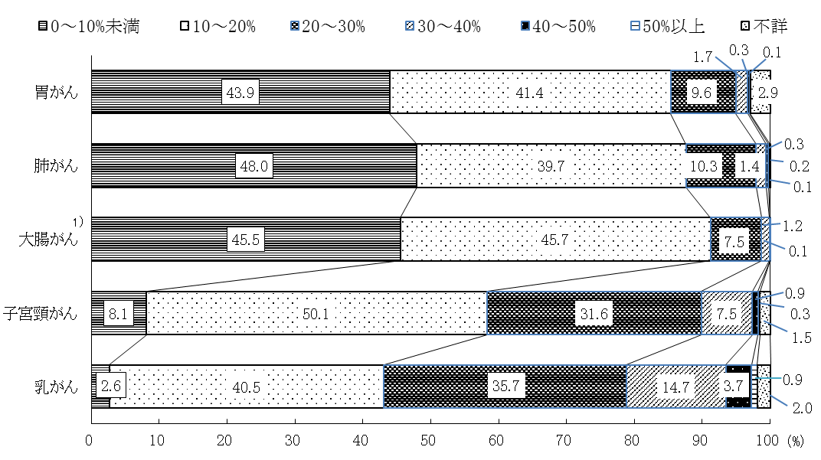

 | 注：「がん対策推進基本計画」（平成24年6月8日閣議決定）及び「がん予防重点健康教育及びがん検診実施のための指針」 （平成20年3月31日健康局長通知別添）に基づき、がん検診の受診率の算定対象年齢を40歳から69歳（「胃がん」は50歳 から69歳、「子宮頸がん」は20歳から69歳）までとした。 「受診率」については、「Ⅳ 用語の解説」26、27頁参照。
 | 1）「大腸がん」は50％以上及び不詳の計数はない。

(健康)表８
1)
表8 平成29年度がん検診受診者における要精密検査の受診状況

 | （単位：人） |  |  |  |  |  |  |  | 平成29(2017)年度
 |  |  |  |  | 胃がん | 肺がん | 大腸がん | 子宮頸がん | 乳がん
1)
1)
2)
 | がん検診受診者数 |  |  |  | 1871474 | 3883052 | 4387223 | 3695629 | 2437646
 |  | 要精密検査者数 |  |  | 132506 | 60381 | 261932 | 81340 | 158521
 |  | 精密検査受診率 |  | （%） | 83.1 | 83.0 | 69.7 | 75.1 | 88.5
1)
 |  | がん検診受診者数に対する割合 |  | （%） | 7.08 | 1.55 | 5.97 | 2.20 | 6.50
 |  |  | がんであった者数 |  | 2304 | 1249 | 7199 | 1189 | 6949
 |  |  | がん検診受診者数に対する割合 | （%） | 0.12 | 0.03 | 0.16 | 0.03 | 0.29
1)
 |  |  | 要精密検査者数に対する割合 | （%） | 1.74 | 2.07 | 2.75 | 1.46 | 4.38
2)
 |  |  | 精密検査未受診者数 |  | 8381 | 3724 | 33442 | 5408 | 4875
1)
 |  |  | 精密検査未受診率 | （%） | 6.3 | 6.2 | 12.8 | 6.7 | 3.1
 |  |  | 精密検査未把握者数 |  | 14002 | 6587 | 46049 | 14800 | 13278
2)
 |  |  | 精密検査未把握率 | （%） | 10.6 | 10.8 | 17.6 | 18.2 | 8.4
 | 注：「がん対策推進基本計画」（平成24年6月8日閣議決定）及び「がん予防重点健康教育及びがん検診実施のための指針」（平成20年3月31日健康局長通知別添）に基づき、 がん検診の受診率の算定対象年齢を40歳から69歳（「胃がん」は50歳から69歳、「子宮頸がん」は20歳から69歳）までとした。 1)がん検診受診者数については平成28年度受診者を平成29年度報告で改めて把握したものであり、平成29年度に精密検査を受診し、結果が判明した者についても含めて いる。 2)「精密検査未受診者数」及び「精密検査未把握者数」の計数が不詳の市区町村を除いた値である。「精密検査受診率」、「精密検査未受診率」及び「精密検査未把握率」 については、「Ⅳ 用語の解説」26、27頁参照。

